2.1
Tittel: | Markedsandeler for utlån til bedrifter
Kilde: | Finanstilsynet

 | Norske | Utenlandsk eide døtre | Utenlandsk eide filialer
2000-12-31 | 86.2 | 6.7 | 7.1
2001-12-31 | 70.0 | 22.1 | 7.9
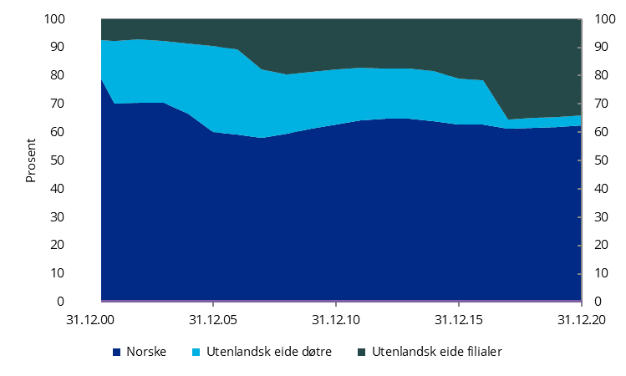
2002-12-31 | 70.3 | 22.4 | 7.3
2003-12-31 | 70.5 | 21.7 | 7.9
2004-12-31 | 66.5 | 25.0 | 8.5
2005-12-31 | 60.0 | 30.4 | 9.6
2006-12-31 | 59.3 | 30.0 | 10.8
2007-12-31 | 58.1 | 24.2 | 17.7
2008-12-31 | 59.4 | 21.0 | 19.5
2009-12-31 | 61.4 | 20.1 | 18.6
2010-12-31 | 62.7 | 19.4 | 17.9
2011-12-31 | 64.2 | 18.7 | 17.1
2012-12-31 | 64.8 | 17.7 | 17.5
2013-12-31 | 64.8 | 17.7 | 17.5
2014-12-31 | 64.0 | 17.7 | 18.4
2015-12-31 | 62.6 | 16.5 | 21.0
2016-12-31 | 62.6 | 15.8 | 21.6
2017-12-31 | 61.3 | 3.3 | 35.4
2018-12-31 | 61.6 | 3.6 | 34.8
2019-12-31 | 61.7 | 3.7 | 34.6
2020-12-31 | 62.3 | 3.7 | 34.1

2.2
Tittel: | Markedsandeler for utlån til personkunder
Kilde: | Finanstilsynet

 | Norske | Utenlandsk eide døtre | Utenlandsk eide filialer
2000-12-31 | 91.4 | 5.0 | 3.6
2001-12-31 | 81.7 | 13.7 | 4.6
2002-12-31 | 80.8 | 14.2 | 5.0
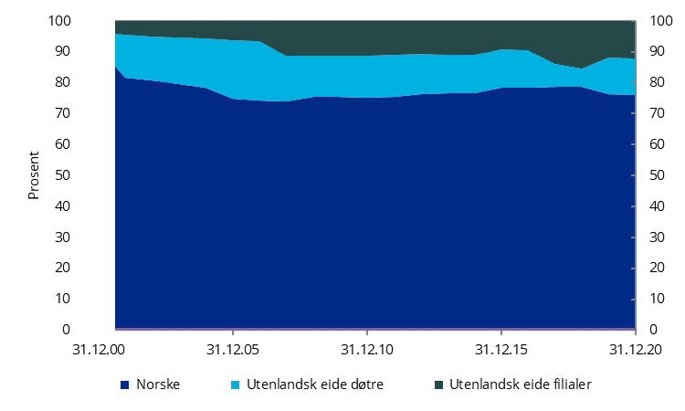
2003-12-31 | 79.7 | 14.8 | 5.5
2004-12-31 | 78.4 | 16.0 | 5.7
2005-12-31 | 74.7 | 19.0 | 6.2
2006-12-31 | 74.2 | 19.3 | 6.5
2007-12-31 | 73.8 | 14.8 | 11.4
2008-12-31 | 75.5 | 13.1 | 11.4
2009-12-31 | 75.5 | 13.4 | 11.2
2010-12-31 | 75.2 | 13.4 | 11.4
2011-12-31 | 75.4 | 13.5 | 11.1
2012-12-31 | 76.4 | 12.7 | 10.8
2013-12-31 | 76.6 | 12.3 | 11.1
2014-12-31 | 76.6 | 12.3 | 11.1
2015-12-31 | 78.2 | 12.4 | 9.4
2016-12-31 | 78.5 | 12.1 | 9.4
2017-12-31 | 78.5 | 7.4 | 14.1
2018-12-31 | 78.7 | 5.8 | 15.5
2019-12-31 | 76.3 | 11.7 | 11.9
2020-12-31 | 76.1 | 11.9 | 12.0

2.3
Tittel: | De 5 største bankenes markedsandel for utlån til bedrifter
Kilde: | Finanstilsynet

 | 31.12.2014 | 2020-12-31
Utlån | 64.4 | 65.4
Innskudd | 69.2 | 69.8

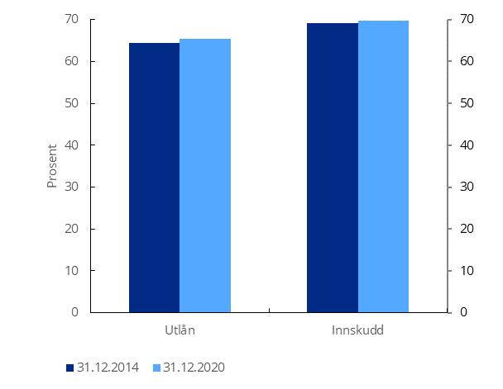

2.4
Tittel: | De 5 største bankenes markedsandel for utlån til personkunder
Kilde: | Finanstilsynet

 | 31.12.2014 | 2020-12-31
Utlån m/pant i bolig | 55.5 | 53.8
Innskudd | 51.5 | 47.6

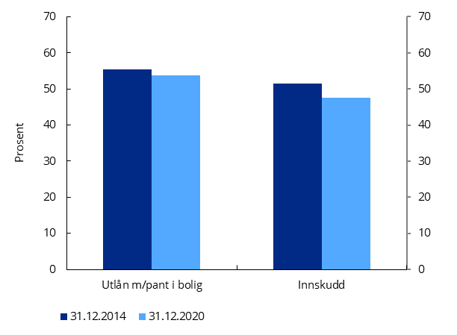

2.5
Tittel: | Lønnsomhetsutvikling
Kilde: | Finanstilsynet

 | Res.f.skatt | Utlånstap | EK-avkastning (h.akse)
2008 | 0.63 | 0.22 | 7.6
2009 | 0.75 | 0.40 | 8.8
2010 | 1.02 | 0.18 | 12.4
2011 | 0.90 | 0.17 | 10.4
2012 | 0.90 | 0.16 | 10.8
2013 | 1.05 | 0.13 | 11.8
2014 | 1.17 | 0.13 | 12.8
2015 | 1.15 | 0.12 | 12.6
2016 | 1.09 | 0.26 | 11.2
2017 | 1.19 | 0.11 | 11.4
2018 | 1.27 | 0.06 | 12.0
2019 | 1.30 | 0.15 | 11.9
2020 | 0.95 | 0.37 | 9.0

2.6
Tittel: | Utlånstap pr kvartal i 2020, grupper av banker
Kilde: | Finanstilsynet

Utlånstap pr kvartal ift. brutto utlån (ann.)

 | Store | Mellomstore | Mindre
1.kv.20 | 1.05 | 0.71 | 0.47
2.kv.20 | 0.52 | 0.44 | 0.34
3.kv.20 | 0.23 | 0.38 | 0.12
4.kv.20 | 0.28 | 0.43 | 0.05

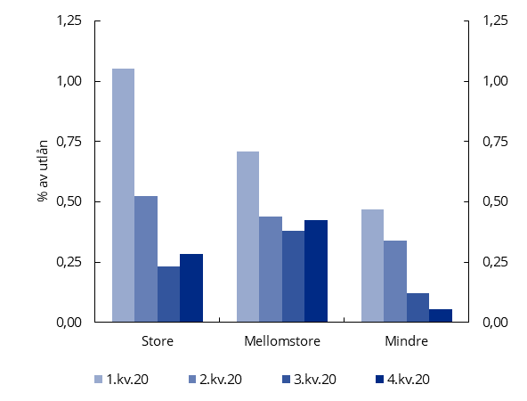

2.7
Tittel: | Nettorente og driftskostnader
Kilde: | Finanstilsynet

 | Netto renteinnt. | Driftskostn. | Kostn./Innt. (h.akse)
2008 | 1.57 | 1.09 | 56.5
2009 | 1.51 | 1.14 | 57.6
2010 | 1.51 | 1.09 | 53.3
2011 | 1.47 | 1.12 | 57.5
2012 | 1.47 | 1.09 | 54.6
2013 | 1.54 | 1.09 | 51.9
2014 | 1.55 | 1.01 | 48.0
2015 | 1.56 | 0.96 | 46.8
2016 | 1.61 | 0.98 | 46.2
2017 | 1.68 | 1.03 | 47.5
2018 | 1.79 | 1.06 | 45.9
2019 | 1.84 | 1.04 | 43.7
2020 | 1.65 | 0.95 | 44.5

2.8
Tittel: | Kvartalsvis utvikling i resultatposter
Kilde: | Finanstilsynet

Prosent av GFK

 | Netto rente | Andre inntekter | Driftskostnader | Utlånstap | Res.f.skatt
4.kv.19 | 1.93 | 0.46 | 1.11 | 0.20 | 1.08
1.kv.20 | 1.84 | 0.57 | 0.96 | 0.72 | 0.73
2.kv.20 | 1.55 | 0.75 | 0.89 | 0.36 | 1.06
3.kv.20 | 1.59 | 0.54 | 0.90 | 0.20 | 1.03
4.kv.20 | 1.62 | 0.63 | 1.06 | 0.23 | 0.96

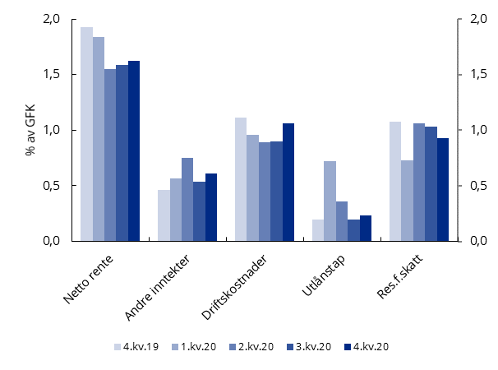

2.9
Tittel: | Vekst i utlån til innenlandske personkunder
Kilde: | Finanstilsynet

 | Norske banker | Utl. filialer

2011-12-31 | 8.1 | 6.8
2012-03-31 | 8.1 | 5.8
2012-06-30 | 8.7 | 4.9
2012-09-30 | 8.6 | 3.8
2012-12-31 | 9.1 | 2.8
2013-03-31 | 9.2 | 2.3
2013-06-30 | 9.3 | 2.5
2013-09-30 | 8.5 | 3.7
2013-12-31 | 7.3 | 5.6
2014-03-31 | 6.9 | 6.0
2014-06-30 | 5.7 | 6.3
2014-09-30 | 5.9 | 5.6
2014-12-31 | 6.5 | 5.9
2015-03-31 | 6.5 | 8.9
2015-06-30 | 6.9 | 10.2
2015-09-30 | 6.8 | 11.9
2015-12-31 | 6.9 | 12.5
2016-03-31 | 6.8 | 10.2
2016-06-30 | 7.3 | 8.5
2016-09-30 | 7.2 | 7.3
2016-12-31 | 7.7 | 5.1
2017-03-31 | 8.2 | 4.8
2017-06-30 | 7.5 | 4.6
2017-09-30 | 7.9 | 4.6
2017-12-31 | 7.6 | 5.3
2018-03-31 | 7.4 | 5.2
2018-06-30 | 6.9 | 5.5
2018-09-30 | 6.7 | 5.5
2018-12-31 | 6.0 | 7.1
2019-03-31 | 5.5 | 9.2
2019-06-30 | 4.9 | 11.3
2019-09-30 | 4.3 | 11.4
2019-12-31 | 3.9 | 9.2
2020-03-31 | 3.8 | 7.4
2020-06-30 | 4.0 | 6.7
2020-09-30 | 4.4 | 7.3
2020-12-31 | 5.2 | 7.4

2.10
Tittel: | Vekst i utlån til innenlandske bedriftskunder
Kilde: | Finanstilsynet

 | Norske banker | Utl. filialer

2011-12-31 | 6.7 | 1.1
2012-03-31 | 7.2 | 2.2
2012-06-30 | 6.6 | 4.6
2012-09-30 | 4.4 | 1.4
2012-12-31 | 3.2 | -0.7
2013-03-31 | 2.6 | -1.1
2013-06-30 | 1.4 | -1.7
2013-09-30 | 0.9 | 0.1
2013-12-31 | 0.7 | 1.8
2014-03-31 | -0.2 | 1.7
2014-06-30 | 0.9 | 2.3
2014-09-30 | 1.2 | 1.8
2014-12-31 | 4.0 | 7.3
2015-03-31 | 5.7 | 7.4
2015-06-30 | 5.3 | 7.6
2015-09-30 | 6.6 | 10.3
2015-12-31 | 3.5 | 9.4
2016-03-31 | 1.8 | 9.8
2016-06-30 | 2.0 | 8.9
2016-09-30 | 0.8 | 6.2
2016-12-31 | 1.8 | 1.1
2017-03-31 | 4.0 | 1.4
2017-06-30 | 4.5 | 4.1
2017-09-30 | 4.5 | 4.6
2017-12-31 | 5.2 | 10.5
2018-03-31 | 4.7 | 8.7
2018-06-30 | 6.3 | 5.9
2018-09-30 | 6.1 | 5.5
2018-12-31 | 8.1 | 1.8
2019-03-31 | 7.4 | 3.5
2019-06-30 | 5.9 | 4.1
2019-09-30 | 8.6 | 5.5
2019-12-31 | 6.8 | 5.8
2020-03-31 | 7.3 | 9.0
2020-06-30 | 5.9 | 5.5
2020-09-30 | 5.1 | 4.2
2020-12-31 | 5.3 | 1.8

2.11
Tittel: | Misligholdte utlån (sum 90-dagers og andre misligholdte eng.)
Kilde: | Finanstilsynet

 | Store | Mellomstore | Mindre
2019-12-31 | 1.37 | 2.92 | 1.85
2020-03-31 | 1.78 | 4.30 | 2.71
2020-06-30 | 2.03 | 3.77 | 2.89
2020-09-30 | 2.10 | 3.78 | 2.96
2020-12-31 | 1.84 | 3.71 | 3.08

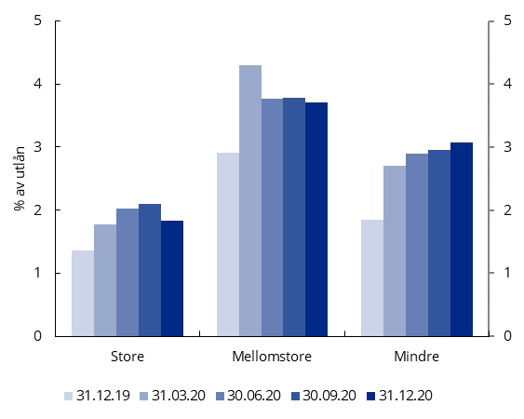

2.12
Tittel: | Andel utlån med økt kredittrisiko, IFRS 9-trinn 2 og 3
Kilde: | Finanstilsynet

 | Store |  | Mellomstore
 | Trinn 2 | Trinn 3 | Trinn 2 | Trinn 3
31.12.19 | 6.2 | 1.3 | 7.0 | 2.2
31.03.20 | 8.7 | 1.7 | 8.1 | 2.4
30.06.20 | 8.7 | 1.9 | 7.1 | 2.4
30.09.20 | 9.4 | 1.9 | 7.0 | 2.4
31.12.20 | 8.1 | 1.7 | 6.5 | 2.4

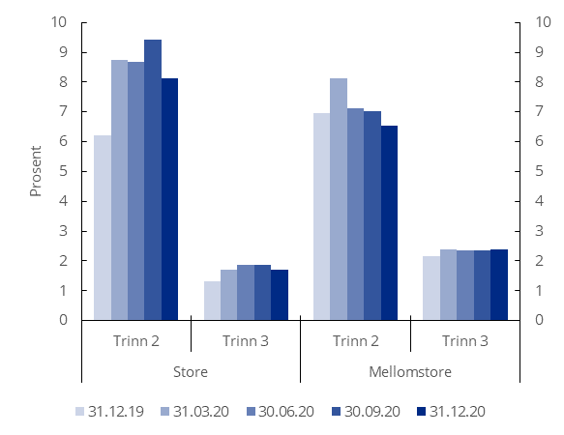

2.13
Tittel: | Avsetningsgrad for utlån i IFRS 9-trinn 2 og 3
Kilde: | Finanstilsynet

 | Store |  | Mellomstore
 | Trinn 2 | Trinn 3 | Trinn 2 | Trinn 3
31.12.19 | 1.7 | 35.7 | 3.2 | 38.9
31.03.20 | 1.9 | 32.7 | 3.0 | 39.8
30.06.20 | 1.7 | 36.7 | 3.3 | 40.2
30.09.20 | 1.5 | 38.3 | 3.2 | 41.1
31.12.20 | 1.6 | 37.9 | 3.4 | 39.5

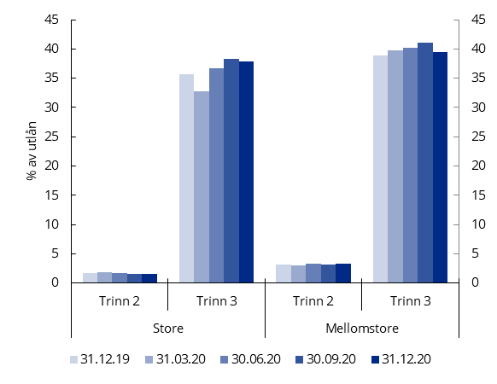

2.14
Tittel: | Utvikling i markedsfinansiering, banker og OMF-foretak, etter type finansiering
Kilde: | Finanstilsynet

 | 2005 | 2006 | 2007 | 2008 | 2009 | 2010 | 2011 | 2012 | 2013 | 2014 | 2015 | 2016 | 2017 | 2018 | 2019 | 2020
Seniorobligasjoner | 46 | 47 | 40 | 34 | 25 | 23 | 19 | 20 | 19 | 20 | 21 | 20 | 19 | 20.6 | 20.3 | 17
OMF |  |  | 6 | 16 | 32 | 39 | 41 | 44 | 48 | 47 | 48 | 49 | 49 | 52.4 | 49.2 | 54
Kort markedsfinansiering + interbank | 54 | 53 | 55 | 50 | 43 | 38 | 40 | 37 | 33 | 33 | 31 | 32 | 32 | 26.9 | 30.5 | 29

 | Seniorobligasjoner | OMF | Kort markedsfinansiering + interbank
2006 | 47 |  | 53
2007 | 40 | 6 | 55
2008 | 34 | 16 | 50
2009 | 25 | 32 | 43
2010 | 23 | 39 | 38
2011 | 19 | 41 | 40
2012 | 20 | 44 | 37
2013 | 19 | 48 | 33
2014 | 20 | 47 | 33
2015 | 21 | 48 | 31
2016 | 20 | 49 | 32
2017 | 19 | 49 | 32
2018 | 21 | 52 | 27
2019 | 20 | 49 | 31
2020 | 17 | 54 | 29

2.15
Tittel: | Utvikling i markedsfinansiering, banker og OMF-foretak, etter løpetid og innland/utland
Kilde: | Finanstilsynet

 | 2011 | 2012 | 2013 | 2014 | 2015 | 2016 | 2017 | 2018 | 2019 | 2020
Norge > 1 år | 39 | 39 | 37 | 34 | 34 | 34 | 37 | 36 | 38 | 37
Utland > 1 år | 23 | 26 | 31 | 32 | 32 | 30 | 30 | 34 | 33 | 32
Utland < 3 mnd | 23 | 20 | 20 | 20 | 20 | 21 | 19 | 17 | 15 | 11
Norge 3 mnd - 1 år | 4 | 4 | 4 | 3 | 4 | 3 | 4 | 4 | 4 | 7
Utland 3 mnd - 1 år | 4 | 5 | 4 | 6 | 5 | 8 | 6 | 4 | 6 | 6
Norge < 3 mnd | 7 | 6 | 4 | 5 | 5 | 4 | 4 | 5 | 4 | 8

 | 1 | 1 | 1 | 1

2.18
Tittel: | Utlånsvekst i Norge og K2-vekst
Kilde: | Finanstilsynet og Statistisk sentralbyrå

 | Vekst i forbrukslån | K2 husholdninger
2008-12-31 | 17.4 | 7.1
2009-12-31 | 1.4 | 6.7
2010-12-31 | 3.0 | 6.5
2011-12-31 | 5.1 | 7.2
2012-12-31 | 7.8 | 7.2
2013-12-31 | 9.3 | 7.0
2014-12-31 | 7.4 | 6.1
2015-12-31 | 10.0 | 6.1
2016-12-31 | 15.3 | 6.3
2017-12-31 | 13.2 | 6.4
31.12.18 | 10.0 | 5.5
31.12.19 | -2.6 | 5.0
31.12.20 | -16.9 | 4.9

2.19
Tittel: | Tolvmånedersvekst i Norge for ulike grupper av banker
Kilde: | Finanstilsynet

 | Norske forbrukslånsbanker | Andre norske banker | Utenlandske filialer | Norske finansieringsforetak
2018-12-31 | 25.0 | -2.9 | 12.7 | 7.5
2019-03-31 | 15.4 | -1.0 | 8.8 | 3.9
30.06.19 | 8.1 | -4.6 | 4.8 | 0.0
30.09.19 | 3.5 | -4.6 | 1.1 | 0.5
31.12.19 | -0.1 | -4.4 | -1.3 | -0.4
31.03.20 | -7.4 | -10.5 | -11.1 | -6.5
30.06.20 | -11.8 | -15.9 | -15.1 | -10.5
30.09.20 | -13.4 | -19.8 | -16.9 | -9.6
31.12.20 | -15.1 | -21.2 | -15.8 | -9.5

2.20
Tittel: | Mislighold over 90 dager i prosent av forbrukslån (inkl. forbrukslån i utlandet)
Kilde: | Finanstilsynet

 | Samlet utvalg | Norske forbrukslånsbanker
31.12.08 | 6.5
31.12.09 | 6.1
31.12.10 | 5.9
31.12.11 | 5.0
31.12.12 | 4.5
31.12.13 | 4.7
31.12.14 | 4.5 | 5.0
31.12.15 | 5.0 | 5.7
31.12.16 | 5.2 | 6.4
31.12.17 | 6.2 | 7.7
31.12.18 | 7.3 | 9.8
31.12.19 | 11.1 | 15.4
31.12.20 | 14.0 | 20.5
 | Samlet utvalg | Norske forbrukslånsbanker
2008-12-31 | 6.5
2009-12-31 | 6.1
2010-12-31 | 5.9
2011-12-31 | 5.0
2012-12-31 | 4.5
2013-12-31 | 4.7
2014-12-31 | 4.5 | 5.0
2015-12-31 | 5.0 | 5.7
2016-12-31 | 5.2 | 6.4
2017-12-31 | 6.2 | 7.7
31.12.18 | 7.3 | 9.8
31.12.19 | 11.1 | 15.4
31.12.20 | 14.0 | 20.5

2.21
Tittel: | Kvartalsvis utvikling i mislighold over 90 dager i prosent av forbrukslån (inkl. forbrukslån i utlandet)
Kilde: | Finanstilsynet

 | Samlet utvalg | Norske forbrukslånsbanker
2018-12-31 | 7.3 | 9.8
2019-03-31 | 8.1 | 11.0
30.06.19 | 8.8 | 12.5
30.09.19 | 9.4 | 12.9
31.12.19 | 11.1 | 15.4
31.03.20 | 12.5 | 18.1
30.06.20 | 13.4 | 19.6
30.09.20 | 13.8 | 20.0
31.12.20 | 14.0 | 20.5

2.22
Tittel: | Utvikling i misligholdt volum
Kilde: | Finanstilsynet

 | Totalt
31.12.19 | 18.7
31.03.20 | 21.2
30.06.20 | 21.5
30.09.20 | 22.1
31.12.20 | 21.6 | 0.0
 | Totalt
31.12.19 | 18.7
31.03.20 | 21.2
30.06.20 | 21.5
2020-09-30 | 22.1
2020-12-31 | 21.6 | 0

2.23
Tittel: | Nettorente, tap på utlån, resultat før skatt (inkl. forbrukslån i utlandet)
Kilde: | Finanstilsynet

 | Nettorente i prosent av GFK | Tap i prosent av gj.sn. utlån | Resultat i prosent av GFK
2008 | 8.8 | 2.3 | 3.3
2009 | 11.8 | 3.1 | 5.4
2010 | 12.0 | 2.8 | 5.7
2011 | 11.3 | 1.6 | 6.5
2012 | 11.6 | 1.4 | 6.9
2013 | 11.6 | 1.4 | 7.0
2014 | 11.4 | 1.4 | 7.0
2015 | 11.0 | 0.4 | 7.6
2016 | 10.3 | 1.7 | 5.4
2017 | 10.1 | 1.3 | 5.6
2018 | 10.0 | 1.7 | 5.6
2019 | 9.4 | 2.8 | 4.3
2020 | 9.3 | 3.0 | 4.0

2.24
Tittel: | Nettorente, tap på utlån og resultat før skatt, finansieringsforetak
Kilde: | Finanstilsynet

 | Nettorente | Tap på utlån | Resultat før skatt
2008 | 3.97 | 0.74 | 1.37
2009 | 5.41 | 1.40 | 1.93
2010 | 5.31 | 0.91 | 2.27
2011 | 5.08 | 0.52 | 2.34
2012 | 5.05 | 0.61 | 2.34
2013 | 5.35 | 0.54 | 2.72
2014 | 5.34 | 0.53 | 3.03
2015 | 5.03 | 0.44 | 2.73
2016 | 4.01 | 0.23 | 2.42
2017 | 4.14 | 0.39 | 2.26
2018 | 3.88 | 0.31 | 2.21
2019 | 3.87 | 0.48 | 2.01
2020 | 3.70 | 0.66 | 1.70

2.25
Tittel: | Egenkapitalavkastning, finansieringsforetak
Kilde: | Finanstilsynet

 | Egenkapitalavkastning
2008 | 12.4
2009 | 15.2
2010 | 15.3
2011 | 14.0
2012 | 13.7
2013 | 16.7
2014 | 15.6
2015 | 13.3
2016 | 11.1
2017 | 11.8
2018 | 8.9
2019 | 7.4
2020 | 7.0 | 0
 | Egenkapitalavkastning
2008 | 12.4
2009 | 15.2
2010 | 15.3
2011 | 14.0
2012 | 13.7
2013 | 16.7
2014 | 15.6
2015 | 13.3
2016 | 11.1
2017 | 11.8
2018 | 8.9
2019 | 7.4
2020 | 7.0 | 0

3.1
Tittel: | Markedsandeler i livsforsikring, målt i prosent av samlet forvaltningskapital
Kilde: | Finanstilsynet

 | 2020 | 2019
KLP | 35.68 | 36.95 | 0 | (Denne nullen brukes for å få to vertikale akser i figuren)
Storebrand Liv | 20.56 | 20.40
DNB Liv | 18.94 | 20.15
Nordea Liv | 8.98 | 7.17
OPF | 6.15 | 6.22
Øvrige | 9.68 | 9.12
 | 2020 | 2019
KLP | 35.68 | 36.95 | 0
Storebrand Liv | 20.56 | 20.40
DNB Liv | 18.94 | 20.15
Nordea Liv | 8.98 | 7.17
OPF | 6.15 | 6.22
Øvrige | 9.68 | 9.12

3.4
Tittel: | Netto inntekter fra investeringer i kollektivporteføljen. Livsforsikringsforetak, prosent av GFK
Kilde: | Finanstilsynet

 | 2020 | 2019
Renteinntekter | 1.4 | 1.6
Verdiendring aksjer | -0.5 | 1.8
Verdiendring rentebærende verdipapirer | 0.2 | 0.3
Verdiendring derivater | 0.5 | 0.6
Real. gevinst/tap aksjer | 1.0 | 0.5
Real. gevinst/tap rentebærende verdipapirer | 0.2 | 0.3
Real. gevinst/tap derivater | -0.5 | -0.6

 | 2019 | 2020
Renteinntekter | 1.6 | 1.4
Verdiendring aksjer | 1.8 | -0.5
Verdiendring rentebærende verdipapirer | 0.3 | 0.2
Verdiendring derivater | 0.6 | 0.5
Real. gevinst/tap aksjer | 0.5 | 1.0
Real. gevinst/tap rentebærende verdipapirer | 0.3 | 0.2
Real. gevinst/tap derivater | -0.6 | -0.5

3.5
Tittel: | Avkastning i kollektivporteføljen i livsforsikringsforetak
Kilde: | Finanstilsynet

 | 2008 | 2009 | 2010 | 2011 | 2012 | 2013 | 2014 | 2015 | 2016 | 2017 | 2018 | 2019 | 2020
Bokført | 1.2 | 5.4 | 5.3 | 4.2 | 5.2 | 4.9 | 4.0 | 4.2 | 4.8 | 4.6 | 3.6 | 4.2 | 4.6
Verdijustert | -1.6 | 6.3 | 6.8 | 2.8 | 6.3 | 5.9 | 5.6 | 4.2 | 5.2 | 6.2 | 2.0 | 7.5 | 4.3

 | Bokført | Verdijustert
2008 | 1.2 | -1.6
2009 | 5.4 | 6.3
2010 | 5.3 | 6.8
2011 | 4.2 | 2.8
2012 | 5.2 | 6.3
2013 | 4.9 | 5.9
2014 | 4.0 | 5.6
2015 | 4.2 | 4.2
2016 | 4.8 | 5.2
2017 | 4.6 | 6.2
2018 | 3.6 | 2.0
2019 | 4.2 | 7.5
2020 | 4.6 | 4.3

3.6
Tittel: | Investeringer i kollektivporteføljen. Livsforsikringsforetak. Andeler
Kilde: | Finanstilsynet

 | 2008 | 2009 | 2010 | 2011 | 2012 | 2013 | 2014 | 2015 | 2016 | 2017 | 2018 | 2019 | 2020
Aksjer | 10.3 | 13.9 | 17.1 | 12.8 | 11.3 | 13.0 | 14.7 | 13.9 | 14.6 | 16.9 | 16.1 | 18.3 | 16.8
Rentebærende verdipapirer, virkelig verdi | 37.0 | 29.6 | 27.2 | 29.0 | 31.0 | 29.5 | 29.3 | 27.3 | 26.2 | 23.6 | 21.7 | 19.5 | 20.5
Obligasjoner, hold til forfall | 19.0 | 20.5 | 18.5 | 19.1 | 19.5 | 17.3 | 14.7 | 13.7 | 12.4 | 11.1 | 10.9 | 9.5 | 8.8
Utlån og fordringer, amortisert kost | 12.5 | 16.7 | 17.8 | 20.1 | 20.0 | 22.3 | 24.0 | 29.6 | 33.1 | 35.0 | 37.3 | 37.0 | 37.0
Eiendom | 14.3 | 14.6 | 14.8 | 15.4 | 15.0 | 13.3 | 12.6 | 12.3 | 11.2 | 11.4 | 10.1 | 11.0 | 11.8
Øvrig | 7.0 | 4.7 | 4.7 | 3.6 | 3.3 | 4.7 | 4.8 | 3.2 | 2.5 | 1.9 | 4.0 | 4.7 | 5.1

 | Aksjer | Rentebærende verdipapirer, virkelig verdi | Obligasjoner, hold til forfall | Utlån og fordringer, amortisert kost | Eiendom | Øvrig
2008 | 10.3 | 37.0 | 19.0 | 12.5 | 14.3 | 7.0
2009 | 13.9 | 29.6 | 20.5 | 16.7 | 14.6 | 4.7
2010 | 17.1 | 27.2 | 18.5 | 17.8 | 14.8 | 4.7
2011 | 12.8 | 29.0 | 19.1 | 20.1 | 15.4 | 3.6
2012 | 11.3 | 31.0 | 19.5 | 20.0 | 15.0 | 3.3
2013 | 13.0 | 29.5 | 17.3 | 22.3 | 13.3 | 4.7
2014 | 14.7 | 29.3 | 14.7 | 24.0 | 12.6 | 4.8
2015 | 13.9 | 27.3 | 13.7 | 29.6 | 12.3 | 3.2
2016 | 14.6 | 26.2 | 12.4 | 33.1 | 11.2 | 2.5
2017 | 16.9 | 23.6 | 11.1 | 35.0 | 11.4 | 1.9
2018 | 16.1 | 21.7 | 10.9 | 37.3 | 10.1 | 4.0
2019 | 18.3 | 19.5 | 9.5 | 37.0 | 11.0 | 4.7
2020 | 16.8 | 20.5 | 8.8 | 37.0 | 11.8 | 5.1

3.7
Tittel: | Investeringer i investeringsvalgporteføljen. Livsforsikringsforetak. Andeler
Kilde: | Finanstilsynet

 | 2008 | 2009 | 2010 | 2011 | 2012 | 2013 | 2014 | 2015 | 2016 | 2017 | 2018 | 2019 | 2020
Aksjer | 60.8 | 72.5 | 55.3 | 57.0 | 50.4 | 54.2 | 56.5 | 56.8 | 58.9 | 59.9 | 53.8 | 56.0 | 63.0
Rentebærende verdipapirer, virkelig verdi | 21.5 | 17.7 | 36.6 | 34.6 | 43.2 | 41.5 | 39.8 | 39.1 | 38.3 | 36.7 | 38.7 | 36.1 | 33.6
Øvrig | 17.7 | 9.8 | 8.1 | 8.4 | 6.4 | 4.3 | 3.7 | 4.1 | 2.8 | 3.3 | 7.5 | 7.9 | 3.3

 | Aksjer | Rentebærende verdipapirer, virkelig verdi |  | Øvrig
2008 | 60.8 | 21.5 |  | 17.7
2009 | 72.5 | 17.7 |  | 9.8
2010 | 55.3 | 36.6 |  | 8.1
2011 | 57.0 | 34.6 |  | 8.4
2012 | 50.4 | 43.2 |  | 6.4
2013 | 54.2 | 41.5 |  | 4.3
2014 | 56.5 | 39.8 |  | 3.7
2015 | 56.8 | 39.1 |  | 4.1
2016 | 58.9 | 38.3 |  | 2.8
2017 | 59.9 | 36.7 |  | 3.3
2018 | 53.8 | 38.7 |  | 7.5
2019 | 56.0 | 36.1 |  | 7.9
2020 | 63.0 | 33.6 |  | 3.3

3.8
Tittel: | Markedsandeler i pensjonskassemarkedet, målt i prosent av samlet forvaltningskapital
Kilde: | Finanstilsynet

 | 2019 | 2020
Equinor Pensjon | 20.19 | 19.44
PKH* | 8.10 | 8.20
MP Pensjon | 5.77 | 5.90
Norsk Hydro PK | 6.11 | 5.85
Bergen Kom. PK | 5.26 | 5.10
Telenor PK | 4.73 | 4.60
Trondheim Kom. PK | 4.18 | 4.19
Conoco Ph. Norge PK | 2.91 | 2.93
Bærum kom. PK | 2.92 | 2.89
Kristiansand Kom. PK | 1.96 | 2.19
Øvrige | 37.88 | 38.72

 | 2019 | 2020
Equinor Pensjon | 20.19 | 19.44
PKH* | 8.10 | 8.20
MP Pensjon | 5.77 | 5.90
Norsk Hydro PK | 6.11 | 5.85
Bergen Kom. PK | 5.26 | 5.10
Telenor PK | 4.73 | 4.60
Trondheim Kom. PK | 4.18 | 4.19
Conoco Ph. Norge PK | 2.91 | 2.93
Bærum kom. PK | 2.92 | 2.89
Kristiansand Kom. PK | 1.96 | 2.19
Øvrige | 37.88 | 38.72

3.9
Tittel: | Verdijustert avkastning i kollektivporteføljen. Pensjonsinnretninger
Kilde: | Finanstilsynet

 | Private | Kommunale | Livsforsikringsforetak
2008 | -9.3 | -5.5 | -1.6
2009 | 14.5 | 10.5 | 6.3
2010 | 10.1 | 7.4 | 6.8
2011 | -0.2 | 1.4 | 2.8
2012 | 8.4 | 6.9 | 6.3
2013 | 12.2 | 8.3 | 5.9
2014 | 8.2 | 6.1 | 5.6
2015 | 4.6 | 3.2 | 4.2
2016 | 5.3 | 5.4 | 5.2
2017 | 8.7 | 6.4 | 6.2
2018 | -0.4 | 0.3 | 2.0
2019 | 11.3 | 9.0 | 7.5
2020 | 8.7 | 6.6 | 4.3

 | Private | Kommunale | Livsforsikringsforetak
2008 | -9.3 | -5.5 | -1.6
2009 | 14.5 | 10.5 | 6.3
2010 | 10.1 | 7.4 | 6.8
2011 | -0.2 | 1.4 | 2.8
2012 | 8.4 | 6.9 | 6.3
2013 | 12.2 | 8.3 | 5.9
2014 | 8.2 | 6.1 | 5.6
2015 | 4.6 | 3.2 | 4.2
2016 | 5.3 | 5.4 | 5.2
2017 | 8.7 | 6.4 | 6.2
2018 | -0.4 | 0.3 | 2.0
2019 | 11.3 | 9.0 | 7.5
2020 | 8.7 | 6.6 | 4.3

3.10
Tittel: | Bokført avkastning i kollektivporteføljen. Pensjonsinnretninger
Kilde: | Finanstilsynet

 | Private | Kommunale | Livsforsikringsforetak
2008 | -2.5 | -0.8 | 1.2
2009 | 8.4 | 8.2 | 5.4
2010 | 5.6 | 5.3 | 5.3
2011 | 5.3 | 4.0 | 4.2
2012 | 5.3 | 4.9 | 5.2
2013 | 5.2 | 4.7 | 4.9
2014 | 6.4 | 4.9 | 4.0
2015 | 4.8 | 3.2 | 4.2
2016 | 6.0 | 3.9 | 4.8
2017 | 6.4 | 3.9 | 4.6
2018 | 4.3 | 3.4 | 3.6
2019 | 5.3 | 3.8 | 4.2
2020 | 5.8 | 3.4 | 4.6
 | Private | Kommunale | Livsforsikringsforetak
2008 | -2.5 | -0.8 | 1.2
2009 | 8.4 | 8.2 | 5.4
2010 | 5.6 | 5.3 | 5.3
2011 | 5.3 | 4.0 | 4.2
2012 | 5.3 | 4.9 | 5.2
2013 | 5.2 | 4.7 | 4.9
2014 | 6.4 | 4.9 | 4.0
2015 | 4.8 | 3.2 | 4.2
2016 | 6.0 | 3.9 | 4.8
2017 | 6.4 | 3.9 | 4.6
2018 | 4.3 | 3.4 | 3.6
2019 | 5.3 | 3.8 | 4.2
2020 | 5.8 | 3.4 | 4.6

3.11
Tittel: | Netto inntekter fra investeringer i kollektivporteføljen. Pensjonskasser. Prosent av GFK
Kilde: | Finanstilsynet

 | 2019 | 2020
Renteinntekter | 1.6 | 1.4
Verdiendr. aksjer | 4.0 | 2.4
Verdiendr. rentebærende verdipapirer | 0.5 | 0.6
Verdiendr.der. | 0.4 | 0.2
Real.gevinst/tap aksjer | 1.4 | 1.3
Real.gevinst/tap rentebærende verdipapirer | 0.1 | 0.2
Real.gevinst/tap der. | -0.1 | -0.1

 | 2019 | 2020
Renteinntekter | 1.6 | 1.4
Verdiendr. aksjer | 4.0 | 2.4
Verdiendr. rentebærende verdipapirer | 0.5 | 0.6
Verdiendr.der. | 0.4 | 0.2
Real.gevinst/tap aksjer | 1.4 | 1.3
Real.gevinst/tap rentebærende verdipapirer | 0.1 | 0.2
Real.gevinst/tap der. | -0.1 | -0.1

3.12
Tittel: | Netto inntekter fra investeringer i kollektivporteføljen i private og kommunale pensjonskasser i 2020, prosent av GFK
Kilde: | Finanstilsynet

 | Private | Kommunale
Renteinntekter | 1.5 | 1.2
Verdiendr. aksjer | 2.5 | 2.2
Verdiendr. rentebærende verdipapirer | 0.5 | 0.8
Verdiendr.der. | 0.2 | 0.1
Real.gevinst/tap aksjer | 1.8 | 0.8
Real.gevinst/tap rentebærende verdipapirer | 0.3 | 0.2
Real.gevinst/tap der. | -0.3 | 0.0

 | Private | Kommunale
Renteinntekter | 1.5 | 1.2
Verdiendr. aksjer | 2.5 | 2.2
Verdiendr. rentebærende verdipapirer | 0.5 | 0.8
Verdiendr.der. | 0.2 | 0.1
Real.gevinst/tap aksjer | 1.8 | 0.8
Real.gevinst/tap rentebærende verdipapirer | 0.3 | 0.2
Real.gevinst/tap der. | -0.3 | 0.0

3.13
Tittel: | Investeringer i kollektivporteføljen. Pensjonskasser. Andeler
Kilde: | Finanstilsynet

 | Aksjer og andeler | Rentebærende verdipapirer, virkelig verdi | Rentebærende verdipapirer, amortisert kost | Øvrig
2008 | 22.1 | 50.6 | 14.4 | 13.0 | 0 | (Denne nullen brukes for å få to vertikale akser i figuren)
2009 | 31.1 | 44.9 | 12.9 | 11.2
2010 | 32.6 | 44.9 | 13.7 | 8.7
2011 | 28.4 | 50.5 | 12.9 | 8.2
2012 | 31.3 | 48.7 | 11.6 | 8.4
2013 | 34.6 | 48.4 | 9.4 | 7.7
2014 | 34.7 | 49.3 | 8.1 | 7.9
2015 | 35.1 | 50.2 | 7.3 | 7.4
2016 | 36.0 | 49.8 | 6.7 | 7.5
2017 | 36.6 | 49.8 | 5.9 | 7.6
2018 | 35.6 | 50.4 | 6.7 | 7.4
2019 | 36.9 | 47.9 | 7.0 | 8.1
2020 | 38.9 | 47.3 | 6.8 | 7.0

 | Aksjer og andeler | Rentebærende verdipapirer, virkelig verdi | Rentebærende verdipapirer, amortisert kost | Øvrig
2008 | 22.1 | 50.6 | 14.4 | 13.0 | 0
2009 | 31.1 | 44.9 | 12.9 | 11.2
2010 | 32.6 | 44.9 | 13.7 | 8.7
2011 | 28.4 | 50.5 | 12.9 | 8.2
2012 | 31.3 | 48.7 | 11.6 | 8.4
2013 | 34.6 | 48.4 | 9.4 | 7.7
2014 | 34.7 | 49.3 | 8.1 | 7.9
2015 | 35.1 | 50.2 | 7.3 | 7.4
2016 | 36.0 | 49.8 | 6.7 | 7.5
2017 | 36.6 | 49.8 | 5.9 | 7.6
2018 | 35.6 | 50.4 | 6.7 | 7.4
2019 | 36.9 | 47.9 | 7.0 | 8.1
2020 | 38.9 | 47.3 | 6.8 | 7.0

3.14
Tittel: | Andeler av samlede opptjente bruttopremier
Kilde: | Finanstilsynet

 | 2019 | 2020
Gjensidige | 25.9 | 26.5 | 0 | (Denne nullen brukes for å få to vertikale akser i figuren)
If | 14.8 | 14.8
 | 2019 | 2020
Gjensidige | 25.9 | 26.5 | 0
If | 14.8 | 14.8
Fremtind | 9.2 | 9.3
Tryg | 9.1 | 9.2
Sjøfor- sikrings- foretak | 9.1 | 8.6
Egenfor- sikrings- foretak | 2.2 | 2.5
Øvrige foretak som kun opererer i en bransje | 1.6 | 1.8
Brann- kasser | 0.3 | 0.3
Øvrige ordinære norske foretak | 17.9 | 17.9
Øvrige utenlandske filialer | 9.9 | 9.3
Fremtind | 9.2 | 9.3
Tryg | 9.1 | 9.2
Sjøfor- sikrings- foretak | 9.1 | 8.6
Egenfor- sikrings- foretak | 2.2 | 2.5
Øvrige foretak som kun opererer i en bransje | 1.6 | 1.8
Brann- kasser | 0.3 | 0.3
Øvrige ordinære norske foretak | 17.9 | 17.9
Øvrige utenlandske filialer | 9.9 | 9.3

3.15
Tittel: | Resultater i skadeforsikringsforetakene samlet. Prosent av premieinntektene f.e.r., hittil i år
Kilde: | Finanstilsynet

 | Resultat av teknisk regnskap | Finansinntekter | Resultat før skatt
 | 4.8 | -2.7 | 2.2
 | -0.6 | 13.3 | 12.6
 | 2.8 | 20.1 | 22.8
 | 3.0 | 22.7 | 25.6
2009 | 2.4 | 21.3 | 23.6
 | -11.4 | 15.2 | 3.7
 | -0.6 | 10.2 | 9.4
 | 1.9 | 12.0 | 13.7
2010 | 1.2 | 13.6 | 14.7
 | -2.2 | 10.8 | 8.5
 | 2.8 | 14.7 | 17.5
 | 4.7 | 7.1 | 11.8
2011 | 3.3 | 7.4 | 10.7
 | 4.4 | 20.2 | 24.6
 | 8.5 | 13.0 | 21.4
 | 8.5 | 14.5 | 23.0
2012 | 8.1 | 14.6 | 22.6
 | 7.2 | 15.0 | 22.2
 | 8.1 | 10.7 | 18.9
 | 9.0 | 11.0 | 20.0
2013 | 8.3 | 12.4 | 20.7
 | 5.4 | 23.5 | 29.0
 | 10.8 | 21.8 | 32.5
 | 12.4 | 16.7 | 29.1
2014 | 13.8 | 13.6 | 27.3
 | 5.6 | 11.0 | 16.5
 | 12.1 | 8.5 | 20.9
 | 13.9 | 3.1 | 17.2
2015 | 14.3 | 5.9 | 20.1
 | 13.9 | 5.6 | 19.5
 | 16.0 | 8.8 | 24.4
 | 14.1 | 9.5 | 23.7
2016 | 14.1 | 9.1 | 23.3
 | 10.1 | 10.0 | 19.9
 | 12.0 | 9.6 | 21.3
 | 12.4 | 9.4 | 21.5
2017 | 10.9 | 9.3 | 19.9
 | 5.8 | 2.0 | 7.7
 | 7.3 | 4.3 | 11.4
 | 6.9 | 5.4 | 12.0
2018 | 9.8 | 2.3 | 11.8
 | 3.5 | 40.0 | 43.3
 | 8.4 | 22.9 | 31.0
 | 8.9 | 16.1 | 24.7
2019 | 8.2 | 15.4 | 23.3
 | 7.6 | -25.4 | -18.2
 | 12.7 | -0.5 | 11.8
 | 14.2 | 3.3 | 16.6
2020 | 13.8 | 7.0 | 19.9

3.16
Tittel: | Netto inntekter fra investeringer, prosent av GFK
Kilde: | Finanstilsynet

 | 2019 | 2020
Renteinntekter rentebærende verdipapirer | 1.2 | 1.1 | 0
Verdiendring aksjer mv. | 1.4 | 0.4
Verdiendring rentebærende verdipapirer | 0.3 | 0.2
Realisert gevinst aksjer mv. | 2.4 | 0.5
Realisert gevinst obligasjoner mv. | -0.1 | 0.2
 | 2019 | 2020
Renteinntekter rentebærende verdipapirer | 1.2 | 1.1 | 0 | (Denne nullen brukes for å få to vertikale akser i figuren)
Verdiendring aksjer mv. | 1.4 | 0.4
Verdiendring rentebærende verdipapirer | 0.3 | 0.2
Realisert gevinst aksjer mv. | 2.4 | 0.5
Realisert gevinst obligasjoner mv. | -0.1 | 0.2

3.17
Tittel: | Sum av skade- og kostnadsprosent f.e.r. for skadeforsikringsforetakene samlet (kombinertprosent)
Kilde: | Finanstilsynet

 | Skadeprosent | Kostnadsprosent | Kombinertprosent
2009 | 75.8 | 20.5 | 96.3
2010 | 77.1 | 20.2 | 97.3
2011 | 77.9 | 17.6 | 95.5
2012 | 72.7 | 17.2 | 89.9
2013 | 71.7 | 16.7 | 88.4
2014 | 68.3 | 16.9 | 85.2
2015 | 69.1 | 17.3 | 86.4
2016 | 70.0 | 16.5 | 86.5
2017 | 71.0 | 18.6 | 89.7
2018 | 72.7 | 18.1 | 90.8
2019 | 73.8 | 19.0 | 92.8
2020 | 69.0 | 18.1 | 87.0

3.18
Tittel: | Skade- og kostnadsprosent f.e.r. (kombinertprosent) for de to største norske skadeforsikringsforetakene og grupper av øvrige norske foretak
Kilde: | Finanstilsynet
Note:

 | Skadeprosent 2019 | Kostnadsprosent 2019 |  | Skadeprosent 2020 | Kostnadsprosent 2020
Gjensidige | 69 | 15 | 84
 |  |  |  | 67 | 14 | 81 | 0 | (Denne nullen brukes for å få to vertikale akser i figuren)

 | Skadeprosent 2019 | Kostnadsprosent 2019 |  | Skadeprosent 2020 | Kostnadsprosent 2020
Gjensidige | 69.079247341 | 14.929742716 | 84.008990057
 |  |  |  | 67 | 14 | 81 | 0
Fremtind | 71.917406839 | 30.37892205 | 102.29632889
 |  |  |  | 65 | 26 | 91
Øvrige foretak med FK > 1 mrd. | 82.306743374 | 17.071369867 | 99.378113241
 |  |  |  | 74 | 18 | 92
Øvrige foretak med FK < 1 mrd. | 70.718103943 | 24.012896877 | 94.73100082
 |  |  |  | 72 | 25 | 98
Fremtind | 72 | 30 | 102
 |  |  |  | 65 | 26 | 91

Øvrige foretak med FK > 1 mrd. | 82 | 17 | 99
 |  |  |  | 74 | 18 | 92

Øvrige foretak med FK < 1 mrd. | 71 | 24 | 95
 |  |  |  | 72 | 25 | 98

3.19
Tittel: | Skadeforsikringsforetakenes investeringer. Prosent av samlede investeringer
Kilde: | Finanstilsynet

 | Datterforetak mv. | Finansielle eiendeler som måles til amortisert kost | Aksjer og andeler | Rentebærende verdipapirer som måles til virkelig verdi
31.12.12 | 17.3 | 29.8 | 10.5 | 41.5
 | 14.4 | 29.8 | 11.6 | 42.9
 | 14.8 | 28.6 | 12.0 | 42.1
 | 15.3 | 25.2 | 11.2 | 45.9
31.12.13 | 14.2 | 24.9 | 12.2 | 46.0
 | 12.0 | 25.1 | 11.4 | 48.7
 | 11.3 | 24.0 | 13.5 | 48.6
 | 11.4 | 23.6 | 13.6 | 48.7
31.12.14 | 11.7 | 23.1 | 14.0 | 48.0
 | 11.2 | 22.2 | 13.8 | 49.5
 | 11.7 | 23.4 | 13.7 | 48.3
 | 12.1 | 22.8 | 13.0 | 48.9
31.12.15 | 9.6 | 21.8 | 13.3 | 52.6
 | 9.6 | 22.0 | 18.2 | 47.2
 | 10.0 | 22.4 | 12.6 | 50.7
 | 9.9 | 21.0 | 12.7 | 52.4
31.12.16 | 10.2 | 21.3 | 13.6 | 51.2
 | 10.3 | 20.9 | 13.1 | 51.9
 | 11.0 | 21.1 | 13.5 | 51.4
 | 10.9 | 20.7 | 13.9 | 52.1
31.12.17 | 11.0 | 20.9 | 14.4 | 51.3
 | 10.8 | 19.9 | 14.2 | 52.2
 | 11.0 | 19.6 | 14.5 | 52.4
 | 10.9 | 19.1 | 13.8 | 53.1
31.12.18 | 11.8 | 19.5 | 12.0 | 53.2
 | 9.0 | 18.5 | 12.8 | 55.1
 | 8.9 | 18.8 | 13.0 | 54.1
 | 7.1 | 18.1 | 13.5 | 56.3
31.12.19 | 9.6 | 17.6 | 13.4 | 54.7
 | 10.4 | 17.7 | 10.8 | 54.6
 | 10.3 | 16.6 | 11.0 | 57.6
 | 10.9 | 16.9 | 12.0 | 55.2
31.12.20 | 11.4 | 17.2 | 13.1 | 53.4

